상품제안서
[제이손] 잘라쿡 케익포크 4P세트 (CF4) | 상품코드: F19102

 |  |  |  |  |  |  | 02-412-0044 | www.easy1.co.kr
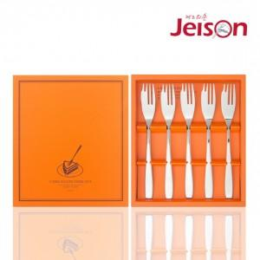

【상세/제작정보】 | ※형압인쇄 비용은 별도 문의 바랍니다.

【인쇄/포장옵션】 | 레이저 / 포장지포장

【공급단가】 | 수량 | 50~ | 100~ | 500~ | 1,000~ | 2,000~
*VAT별도 | 단가 | 12,010원 | 11,820원 | 11,550원 | 11,080원 | 10,620원

【상품 URL】 | https://dev.easy1.co.kr:443/src/goods_detail.php?gdno=19102

